Sheet1
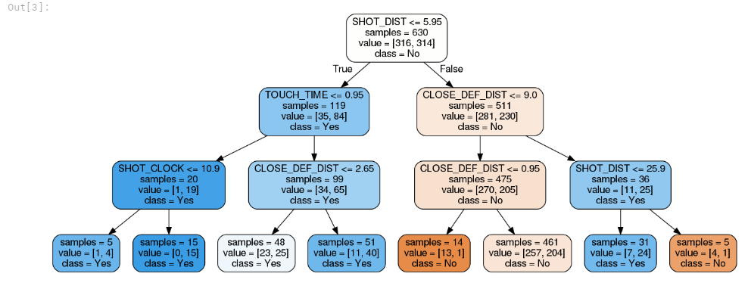
■パターン名
Tree Based ModelsのDecision Tree（決定木） |  | 2018-10-25
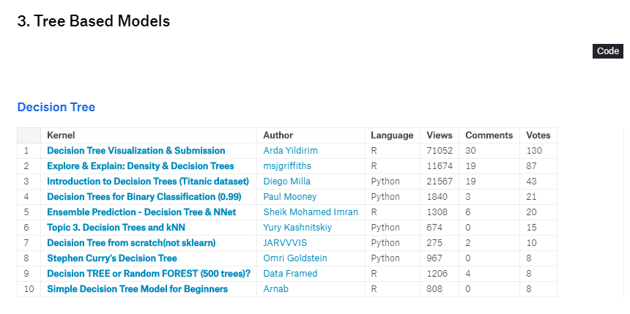

■決定木分析
教師あり学習の1手法。
決定木分析は、段階的にデータを分割していき、木のような分析結果を出力するものである。

決定木の学習アルゴリズムでは、CART（Classification And Regression Trees）が一番有名である。
大きな特徴としては、以下４つである
１．ツリー構造が視覚化されるので、解釈が容易
２．数値データやカテゴリデータなど質的データと量的データの混在が可能である。
 | ※質的データ(qualitative)とは、性別、学歴、天気、居住地などの直接、数値で測定できないデータ。
 | ※量的データ(quantitative)とは、長さ、重さ、体積、金額、温度、時間などの直接、数値で測定できるデータ。
３．必要な前処理が少ない
 | 質的データを量的データに変換したり、分析のために欠損値を含むレコードを無視したり、
 | 欠損値を予測値で穴埋めしたりといった前処理が少ない。

４．分類にも回帰にも利用可能
 | 回帰とは株価分析のように、連続するデータの予測を行うときなどに使う
 | 分類は回帰とは違い具体的な数字を出すのではなく、与えられたクラスに分ける（ラベリングする）ことを目的としている

■アルゴリズムの流れ
 | １．全データがルートノードにある状態
 | ２．全データを最も上手く分割する基準を探し、データを２グループに分ける。
 | ３．それを再帰的に実行する。

 | 分割するときの指標としては決定木アルゴリズムでは、一般的にジニ不純度という指標を使って不純度を算出し、最適な形で分割をし続ける。

 | 実装する場合は大きく４つの手順
 | １．初期パラメータの設定（ノード数など）
 | ２．学習の実施
 | ３．予測の実施
 | ４．ツリー構造の出力

■利用用途
顧客別の購買履歴から自社の製品を購入している顧客の特徴を分析したり、
金融機関の取引履歴から、顧客属性別の貸し倒れリスクを測ったりといったことに、決定木分析が利用されている。
決定木分析では、求めたい結果である目的変数とその原因と考えられる説明変数が記録された履歴データを使って、分析モデルを作成し、データ分類を行います。
このように結果データから作成したデータ分類のための分析モデルを、一般に「分類器」と呼ぶ。
この「分類器」という分析モデルの中で見た時の決定木モデルの強みは、分類経過を樹形図で可視化できることである。

一方、決定木分析では、どの属性が分割のキーとなったかを樹形図から容易に読み取ることができるため、
分類結果を得るだけではなく、分類経過から示唆を得ることも可能である。
例えば、顧客セグメンテーションを目的として購買履歴から顧客を分類する際には、
ノードでの分類結果だけではなく、
もっとも購買に大きな影響を与えた要素がなんだったのか、その次の要素は何だったのかという分類過程自体が重要な示唆となる。
得られた性別や年齢で分岐が起こっていれば、そこから「この商品は男性に受けている」とか「30代に限っては女性にも売れている」といった情報を読み取り、
次の広告を打つ対象の絞り込みに活用することができる。
このように分類結果だけではなく、分類経過も必要になる場合は、決定木分析が非常に有効な分析手法となる。

またデータの中に欠損値があったとしても、そのデータを捨てることなく、欠損値自体を一つのカテゴリとすることでそのまま分析を行うことができる。
このように多様なデータセットに対応できることも決定木の強みの一つとなっている。
例えば手書きのアンケート調査の分析では、回答者がアンケートにすべて回答せず、「未回答」＝欠損値となっている項目が多いケースがあるが、
決定木分析は、そういった欠損値を含んだデータも含めて分析することが可能である。
さらに分析の結果、アンケート項目に「未回答」だった人と悪い評価を与えた人が同じノードに分割された場合、
アンケートに答えなかった人は製品を評価していなかった可能性が高い、という明示されていなかった示唆を得ることもできる。
分析手法の中には、質的データを扱うことができなかったり、欠損値が含まれていると分析ができなかったりするものがあり、
そういった場合には質的データを量的データに変換したり、分析のために欠損値を含むレコードを無視したり、
欠損値を予測値で穴埋めしたりといった前処理が必要である。
決定木は、そのような考慮をせずに、比較的少ない前処理でデータ分析を行うことができるため、
上記のアンケート結果分析のような多様なデータの分析に加え、データの整備が不十分な分析初期のデータ探索にも活用できる。

■それぞれの概要

No3 | 決定木の紹介（タイタニックのデータセット）
 | タイタニック号でのデータセットを使って生存を決定木から予測するもの
 | これがベーシックなもの。
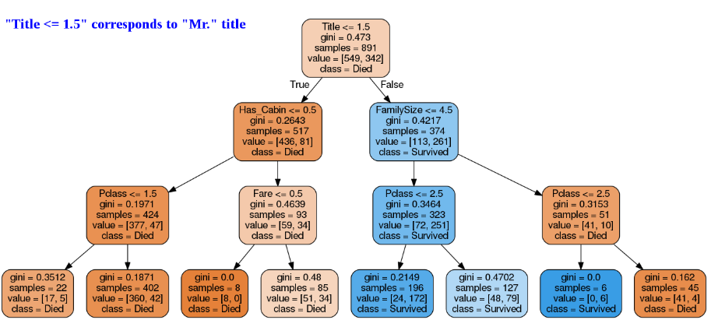

No4 | 癌が良性か悪性かを予測する
 | 乳癌が良性か悪性かを予測するというもの。
 | デジタル画像から乳房組織の診断結果を30個のデータに分割。
 | 例えば、コア腫瘍の平均サイズや輪郭の凹部の数などがそれにあたる。
 | 良性、悪性のデータを機械学習させ、分類対象のデジタル画像からその腫瘍が悪性なのか良性なのか判断を行う

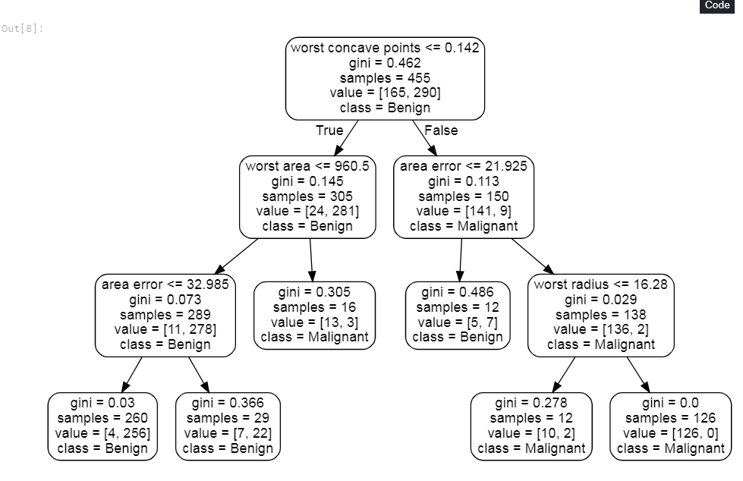

No6 | 決定木とkNN
 | まず、ｋNNとはK近傍法と呼ばれる多クラスクラス判別用の手法の一つである。

 | 学習データをベクトル空間上にプロットしておき、未知のデータが得られたら、
 | そこから距離が近い順に任意のK個を取得し、多数決でデータが属するクラスを推定する。
 | ここでは決定木の使い方等が説明され、実際にモデルから決定木を作っている。
 | それと合わせ決定木と似たような分類手法のクラスタ分析をそれぞれ実施している。
 | 決定木とクラスタ分析の大きな違いは、教師データありなのか、教師データなしなのかという部分である。

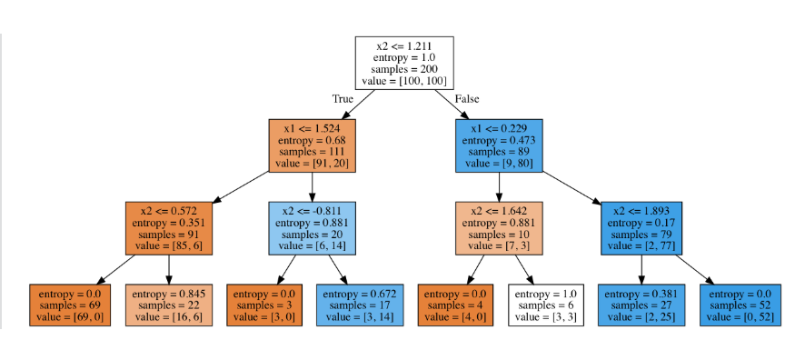

No7 | スクラッチによる決定木
 | RAフィッシャーの1936年の論文、分類学的問題における複数の測定の使用で使用されている、
 | データセットで虹彩植物を3つの種に分類する

 | データセットには花弁の長さや花弁の幅、セパールの長さや幅のデータが入っている。
 | ※セパールとは花びらに変わる前の状態
 | このデータをもとに、学習を行い対象の虹彩植物がどこに分類されるのか分析を行う。

No8 | Stephen Curryの決定木
 | バスケットボールの選手である、ステファン・カリーの決定木。2014-15シーズン NBA制覇とMVPしたすごい人。
 | 2014年から2015年のシーズンに撮影されたシュートのデータをもとに最も近いディフェンダー、
 | 最も近いディフェンダーとの距離、シュート時間などから、
 | ステファン・カリーのシュートの結果を予測する。
 | 結果を予測し、スティーブンフィールドのシュート目標を改善するのに役立つモデル化に挑戦する。
 | また、最高のシューターが誰であるか、最高のディフェンダーが誰であるか等を決定木で分析にも挑戦する。

